Recomendaciones


 | Compactacion PSI
3 | 1
5 | 0
8 | 15
10 | 20
13 | 45
15 | 100
18 | 130
20 | 140
23 | 100
25 | 110
28 | 115
30 | 135
33 | 145
36 | 150
38 | 165

Grafica de Promedios de compactacion |  |  | Grafica de muestras individuales (compactación)
Rango de Profundidad | Compactacion Promedio PSI |  |  | Rango Aceptado Psi
0 a 13 cm | 16.2 |  |  | 100 - 200 psi
15 a 28 cm | 115.8
30 a 38 cm | 148.75
MEDIA | 91.40

No requiere de Subsuelo |  |  | Suelo en condiciones limitadas para establacer LC.
 |  |  | Se Puede establecer LC. Bajo criterio de las otras variables

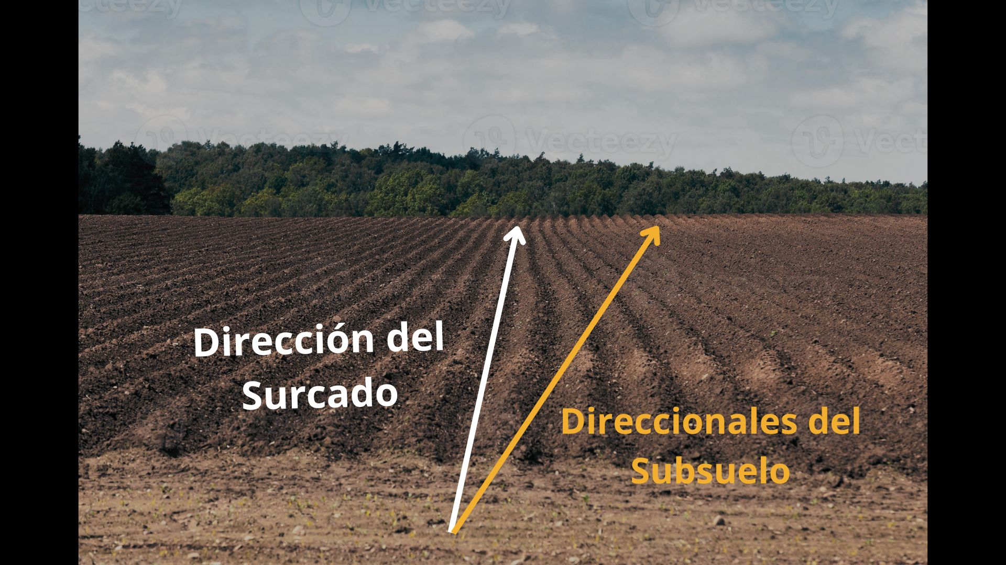
Recomendaciones
 |  | Descompactacion del Suelo |  |  | Trafico Controlado
 |  | Si se requiere SUBSUELO y si la compactacion de 200 psi a mas, se presenta a mas de 15 cm de profundidad o en todo el perfil de suelo, será necesario dar un paso de subsuelo o subsuelo/multiarado. Esta labor deberá realizarse de preferencia de forma cruzada en un angulo de 35° de la direccion de los surcos, tal como se aprecia en la fugura. |  |  | Para evitar la compactacion del suelo se deberá establecer como política de trafico que todo vehículo que ingrese a la parcela incluida la trilladora, lo haga sobre surcos definidos, cuidando que sus llantas solo rueden por el fondo del surco. En cuánto a los camiones de carga, estos deben quedarse en las calles laterales, y cada vez que se llene la tolva, la combinada debe trasladarse hacia el camion para hacer la descarga.

Diagnostico y acodicionamiento
Diagnostico y acodicionamiento del predio (Compactacion)

N° de Prueba | Profundidad | Compactacion PSI | Rangos de compactación
1 | 3 | 1 | 0 - 100 psi | Suelo en buenas condiciones para establacer LC.
2 | 5 | 0
3 | 8 | 15
4 | 10 | 20 | 100 - 200 psi | Suelo en condiciones limitadas para establacer LC.
5 | 13 | 45
6 | 15 | 100
7 | 18 | 130 | 200 a mas psi | Suelo muy compactado; no se recomienda establecer LC, se requiere acondicionamiento del suelo.
8 | 20 | 140
9 | 23 | 100
10 | 25 | 110
11 | 28 | 115 | LC : Labranza de Conservacion
12 | 30 | 135 | La labranza de conservacion es una tecnica conservacionista que tiene como objetivo acondicionar el suelo para el establecimiento del cultivo realizando un minimo o nulo movimiento del suelo, para posteriormente realizar la siembra directa.
13 | 33 | 145
14 | 36 | 150
15 | 38 | 165
Media | 20.33 | 91.4

0 - 100 psi | Condiciones óptimas para LC |  |  | No requiere Subsuelo

100 - 200 psi | Se Puede establecer LC. Bajo criterio de las otras variables |  |  | No requiere de Subsuelo

200 a mas psi | No Establecer LC. Se requiere Acondicionar |  |  | REQUIERE SUBSUELO

